상품제안서
윙투 여행용세트 통합S형 | 상품코드: F30426

 |  |  |  |  |  |  | 02-412-0044 | www.easy1.co.kr
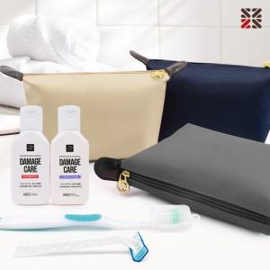

【상세/제작정보】 | <p>●입수량 S1-50개,S2-40개,S3-40개</p><p>●배송비 박스당 5000원(vat별도)​&nbsp;</p>

【인쇄/포장옵션】 | 실크 / 종이케이스

【공급단가】 | 수량 | 100~ | 300~ | 500~ | 1,000~ | 3,000~
*VAT별도 | S1 | 8,870원 | 8,730원 | 8,520원 | 8,300원 | 8,160원
 | S2 | 10,000원 | 9,840원 | 9,600원 | 9,360원 | 9,200원
 | S3 | 10,370원 | 10,200원 | 9,960원 | 9,710원 | 9,540원

【상품 URL】 | https://dev.easy1.co.kr:443/src/goods_detail.php?gdno=30426

